Одежда, обувь, аксессуары
ПРАЙС коллекции ВЕСНА 2026
14л170 |  | Скидка за предоплату: |  |  |  | Отправка заказов:
от 100 000 руб. - скидка 2% |  | Предоплата 30% до 31.10.25г. - скидка 10% |  |  |  | Производится в течение 3-х дней после оплаты. Бесплатная доставка до ТК в г. Владимире: СДЭК, Почта России, Желдорэкспедиция, Деловые линии, Энергия, ПЭК, КИТ, Байкал сервис, DPD.
от 200 000 руб. - скидка 4% |  | Предоплата 30% до 30.11.25г. - скидка 8%
от 350 000 руб. - скидка 6% |  | Предоплата 30% до 20.12.25г. - скидка 6%
от 450 000 руб. - скидка 7% |  | Предоплата 100% до 30.11.25г. - скидка 5%
от 600 000 руб. - скидка 9% |  | Скидка за анкету и заказ с выставки - 2%
Минимальная сумма заказа — 80 000 рублей по ценам прайс-листа
Артикул, наименование изделия, расцветки, размер, фото |  |  | Цена по предзаказу со скидкой 26% до 31.10.25 | Базовая оптовая цена | Розничная цена | Артикул, наименование изделия, расцветки, размер, фото |  |  | Цена по предзаказу со скидкой 26% до 31.10.25 | Базовая оптовая цена | Розничная цена

Комбинезон для девочки "Маффин" арт.8м9026 размер:56-74 | розовый мусс крем | 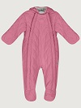 | 2213 | 2990 | 4490 | Комбинезон для девочки "Медвежонок" арт.8м8826 размер:74-98 | капучино пудра беж | 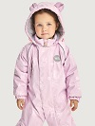 | 2731 | 3690 | 5750
Комбинезон для девочки "Смайл" арт.8л14626 размер:80-110 | ягодный мусс | 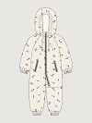 | 1591 | 2150 | 3490 | Комбинезон для мальчика "Смайл" арт.8л14526 размер:80-110 | орех джинс | 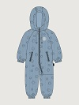 | 1591 | 2150 | 3490
Комбинезон для девочки "Вишня" арт.8м1226 размер:86-98 | кофе лед/светло-серый | 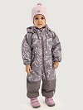 | 3101 | 4190 | 6750 | Комбинезон для мальчика "Маффин" арт.8м0326 размер:56-74 | фундук | 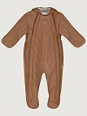 | 2213 | 2990 | 4490
Костюм для девочки "Медвежонок" арт.7м0226 размер:86-104 | пудра/светло-серый капучино беж/капучино | 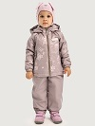 | 3323 | 4490 | 6990 | Комбинезон для мальчика "Медвежонок" арт.8м0126 размер:74-98 | графит неви | 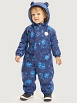 | 2731 | 3690 | 5750
Костюм для девочки "Маффин" арт.7м0426 размер:80-104 | розовый мусс крем | 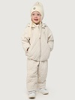 | 3101 | 4190 | 6490 | Комбинезон для мальчика "Саванна" арт.8м1126 размер:86-98 | деним/серый орех/асфальт | 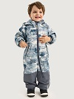 | 3101 | 4190 | 6750
Костюм для девочки "Смайл" арт.7л9226 размер:80-110 | ягодный мусс | 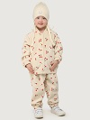 | 1843 | 2490 | 3990 | Костюм для мальчика "Медвежонок" арт.7м8926 размер:86-104 | неви графит | 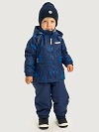 | 3323 | 4490 | 6990
Комбинезон для девочки "Звезда" арт.8м0626 размер:86-98 | кофе пудра/светло-серый | 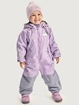 | 3101 | 4190 | 6750 | Костюм для мальчика "Маффин" арт.7м9126 размер:80-104 | фундук | 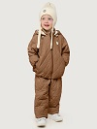 | 3101 | 4190 | 6490
Комбинезон для девочки "Звезда" арт.8м0826 размер:104-128 | кофе пудра/светло-серый | 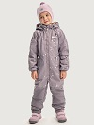 | 3441 | 4650 | 7490 | Костюм для мальчика "Смайл" арт.7л9326 размер:80-110 | джинс орех | 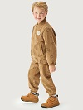 | 1843 | 2490 | 3990
Комбинезон для девочки "Вишня" арт.8м1426 размер:104-128 | кофе лед/светло-серый | 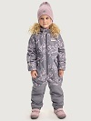 | 3441 | 4650 | 7490 | Комбинезон для мальчика "Молния" арт.8м0526 размер:86-98 | деним/серый хаки/черный | 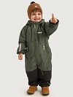 | 3101 | 4190 | 6750
Комбинезон для девочки "Весна" арт.8м2826 размер:86-98 | розовый/светло-серый капучино | 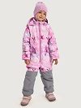 | 3101 | 4190 | 6750 | Комбинезон для мальчика "Молния" арт.8м0726 размер:104-128 | деним/серый хаки /черный | 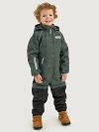 | 3441 | 4650 | 7490
Комбинезон для девочки "Весна" арт.8м3026 размер:104-128 | розовый/светло-серый капучино | 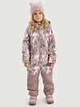 | 3441 | 4650 | 7490 | Комбинезон для мальчика "Саванна" арт.8м1326 размер:104-128 | деним/серый орех /асфальт | 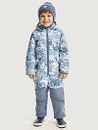 | 3441 | 4650 | 7490
Комбинезон для девочки "Сканди" арт.8м8626 размер:104-128 | лаванда/светло-серый кешью/капучино пудра/кофе | 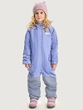 | 3441 | 4650 | 7490 | Комбинезон для мальчика "Сканди" арт.8м1726 размер:104-128 | орех/черный мох/черный антрацит/черный | 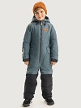 | 3441 | 4650 | 7490
Артикул, наименование изделия, расцветки, размер, фото |  |  | Цена по предзаказу со скидкой 26% до 31.10.25 | Базовая оптовая цена | Розничная цена | Артикул, наименование изделия, расцветки, размер, фото |  |  | Цена по предзаказу со скидкой 26% до 31.10.25 | Базовая оптовая цена | Розничная цена

Комбинезон для девочки "Меланж" арт.8м2426 размер:98-122 | лед латте черный | 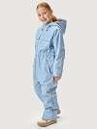 | 3441 | 4650 | 7490 | Комбинезон для мальчика "Карго" арт.8м2526 размер:98-122 | графит черный | 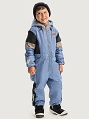 | 3441 | 4650 | 7490
Комбинезон для девочки "Меланж" арт.8м2626 размер:128-146 | лед латте черный | 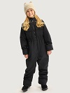 | 3619 | 4890 | 7750 | Комбинезон для мальчика "Карго" арт.8м2726 размер:128-146 | графит черный | 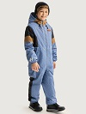 | 3619 | 4890 | 7750
Костюм для девочки "Звезда" арт.7м1026 размер:92-128 | кофе пудра/светло-серый | 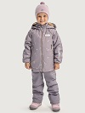 | 3915 | 5290 | 8490 | Костюм для мальчика "Молния" арт.7м0926 размер:92-128 | деним/серый хаки/черный | 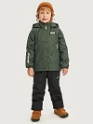 | 3915 | 5290 | 8490
Костюм для девочки "Вишня" арт.7м1626 размер:98-134 | кофе лед/светло-серый | 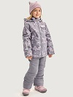 | 3915 | 5290 | 8490 | Костюм для мальчика "Саванна" арт.7м1526 размер:98-134 | деним/серый орех/асфальт | 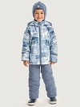 | 3915 | 5290 | 8490
Костюм для девочки "Весна" арт.7м3226 размер:98-134 | розовый/светло-серый капучино | 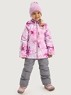 | 3915 | 5290 | 8490 | Костюм для мальчика "Сканди" арт.7м1926 размер:92-110 | орех/черный мох/черный антрацит/черный | 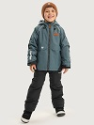 | 3811 | 5150 | 8250
Костюм для девочки "Сканди" арт.7м1826 размер:92-110 | лаванда/светло-серый кешью/капучино пудра/кофе | 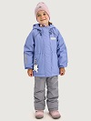 | 3811 | 5150 | 8250 | Костюм для мальчика "Сканди" арт.7м2126 размер:116-134 | орех/черный мох/черный графит/черный | 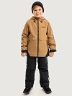 | 4137 | 5590 | 8990
Костюм для девочки "Сканди" арт.7м2026 размер:116-134 | лаванда/светло-серый кешью/капучино пудра/кофе | 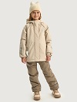 | 4137 | 5590 | 8990 | Костюм для мальчика "Карго" арт.7м2926 размер:110-146 | черный графит | 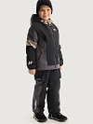 | 4137 | 5590 | 8990
Костюм для девочки "Меланж" арт.7м4826 размер:104-146 | лед латте черный | 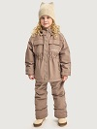 | 4137 | 5590 | 8990 | Брюки для мальчика "Спринт" арт.2л3925 размер:98-146 | черный неви графит | 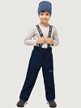 | 1739 | 2350 | 3750
Брюки для девочки "Спринт" арт.2л3825 размер:98-146 | серый капучино черный | 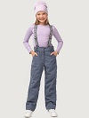 | 1739 | 2350 | 3750 | Куртка для мальчика "Экспедиция" арт.4м3126 размер:98-122 | кэмел мох | 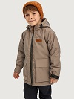 | 2657 | 3590 | 5750
Куртка для девочки "Кенди" арт.4м3426 размер:98-122 | сакура беж фисташка | 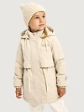 | 2657 | 3590 | 5750 | Куртка для мальчика "Экспедиция" арт.4м3326 размер:128-146 | черный мох | 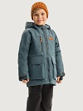 | 3101 | 4190 | 6750
Парка для девочки "Кенди" арт.5м3626 размер:128-146 | сакура беж фисташка | 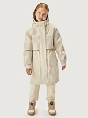 | 3249 | 4390 | 6990 | Куртка для мальчика "Экспедиция" арт.4м3526 размер:152-170 | кэмел черный | 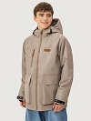 | 3471 | 4690 | 7490
Парка для девочки "Кенди" арт.5м3826 размер:152-170 | эспрессо беж фисташка | 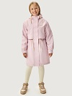 | 3619 | 4890 | 7750 | Куртка для мальчика "Рилс" арт.4м5126 размер:98-122 | туман /беж деним/фисташка | 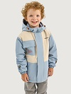 | 2657 | 3590 | 5750
Артикул, наименование изделия, расцветки, размер, фото |  |  | Цена по предзаказу со скидкой 26% до 31.10.25 | Базовая оптовая цена | Розничная цена | Артикул, наименование изделия, расцветки, размер, фото |  |  | Цена по предзаказу со скидкой 26% до 31.10.25 | Базовая оптовая цена | Розничная цена

Куртка для девочки "Лайк" арт.5м5026 размер:98-122 | молоко черный | 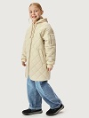 | 2435 | 3290 | 5250 | Куртка для мальчика "Рилс" арт.4м5326 размер:128-146 | туман /беж деним/фисташка | 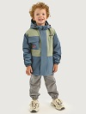 | 3101 | 4190 | 6750
Куртка для девочки "Лайк" арт.5м5226 размер:128-146 | молоко черный |  | 2805 | 3790 | 5990 | Куртка для мальчика "Рилс" арт.4м5526 размер:152-170 | деним/фисташка эспрессо |  | 3471 | 4690 | 7490
Куртка для девочки "Лайк" арт.5м5426 размер:152-170 | молоко черный |  | 3027 | 4090 | 6490 | Куртка для мальчика "Урбан" арт. 4м4526 размер:98-122 | хаки черный |  | 2435 | 3290 | 5250
Куртка для девочки "N-ка" арт.4м5626 размер:128-146 | мята/кешью сухая роза/кешью кешью |  | 3101 | 4190 | 6750 | Куртка для мальчика "Урбан" арт. 4м4726 размер:128-146 | хаки черный |  | 2805 | 3790 | 5990
Куртка для девочки "N-ка" арт.4м5826 размер:152-170 | мята/кешью сухая роза/кешью кешью |  | 3471 | 4690 | 7490 | Куртка для мальчика "Урбан" арт. 4м4926 размер:152-170 | хаки черный |  | 3027 | 4090 | 6490
Куртка для девочки "Овер" арт.4м6426 размер:98-122 | беж |  | 2657 | 3590 | 5750 | Куртка для мальчика "Овер" арт.4м6726 размер:98-122 | фундук черный |  | 2657 | 3590 | 5750
Куртка для девочки "Овер" арт.4м6626 размер:128-146 | беж черный |  | 3101 | 4190 | 6750 | Куртка для мальчика "Овер" арт.4м6926 размер:128-146 | фундук черный |  | 3101 | 4190 | 6750
Куртка для девочки "Овер" арт.4м6826 размер:152-170 | беж черный |  | 3471 | 4690 | 7490 | Куртка для мальчика "Овер" арт.4м7126 размер:152-170 | фундук черный |  | 3471 | 4690 | 7490
Куртка-рубашка для девочки "Кампус" арт.4м8426 размер:128-146 | небо |  | 2805 | 3790 | 5990 | Куртка-рубашка для мальчика "Кампус" арт.4м7326 размер:128-146 | песок мох |  | 2805 | 3790 | 5990
Куртка-рубашка "Кампус" арт.4м7426 размер:152-170 | небо |  | 3027 | 4090 | 6490 | Куртка-рубашка для мальчика "Кампус" арт.4м8526 размер:152-170 | песок мох |  | 3027 | 4090 | 6490
Ветровка для девочки "Овечки" арт.4л8026 размер:98-122 | серый |  | 2361 | 3190 | 4990 | Куртка для мальчика "N-ка" арт.4м6326 размер:128-146 | песок/кешью атлантик/кешью |  | 3101 | 4190 | 6750
Ветровка для девочки "Овечки" арт.4л8226 размер:128-146 | серый |  | 2583 | 3490 | 5490 | Куртка для мальчика "N-ка" арт.4м6526 размер:152-170 | песок/кешью атлантик/кешью |  | 3471 | 4690 | 7490
Артикул, наименование изделия, расцветки, размер, фото |  |  | Цена по предзаказу со скидкой 26% до 31.10.25 | Базовая оптовая цена | Розничная цена | Артикул, наименование изделия, расцветки, размер, фото |  |  | Цена по предзаказу со скидкой 26% до 31.10.25 | Базовая оптовая цена | Розничная цена

Ветровка для девочки "Овечки" арт.4л14026 размер:152-170 | серый |  | 2805 | 3790 | 5990 | Ветровка для мальчика "Микс" арт.4л2326 размер:92-134 | графит деним хаки антрацит |  | 2257 | 3050 | 4750
Ветровка для девочки "Весна" арт.4л2226 размер:92-134 | лед кофе розовый капучино пудра беж фисташка |  | 2257 | 3050 | 4750 | Ветровка для мальчика "Паркур" арт.4л5726 размер:92-122 | туман неви |  | 2361 | 3190 | 4990
Куртка для девочки "Реверс" арт.4м10626 размер:128-146 | беж черный |  | 3101 | 4190 | 6750 | Куртка для мальчика "Реверс" арт.4м10726 размер:128-146 | мох черный |  | 3101 | 4190 | 6750
Куртка для девочки "Реверс" арт.4м10826 размер:152-170 | беж черный |  | 3471 | 4690 | 7490 | Куртка для мальчика "Реверс" арт.4м10926 размер:152-170 | мох черный |  | 3471 | 4690 | 7490
Ветровка для девочки "Тренч" арт.4л6026 размер:128-146 | кешью песок сухая роза |  | 2583 | 3490 | 5490 | Ветровка для мальчика "Паркур" арт.4л5926 размер:128-146 | туман неви |  | 2583 | 3490 | 5490
Ветровка для девочки "Тренч" арт.4л6226 размер:152-170 | кешью песок сухая роза |  | 2805 | 3790 | 5990 | Ветровка для мальчика "Паркур" арт.4л6126 размер:152-170 | туман неви |  | 2805 | 3790 | 5990
Артикул, наименование изделия, расцветки, размер, фото |  |  | Цена по предзаказу со скидкой 26% до 31.10.25 | Базовая оптовая цена | Розничная цена | Артикул, наименование изделия, расцветки, размер, фото |  |  | Цена по предзаказу со скидкой 26% до 31.10.25 | Базовая оптовая цена | Розничная цена

Парка для девочки "Оксфорд" ар.п5м4426 размер:122-146 | беж эспрессо |  | 3367 | 4550 | 7250 | Парка для мальчика "Граффити" арт.п4м3926 размер:122-146 | атлантик черный |  | 3367 | 4550 | 7250
Парка для девочки "Оксфорд" ар.п5м4626 размер:152-170 | беж эспрессо |  | 3767 | 5090 | 7999 | Куртка для мальчика "Зумер" арт.п4м4126 размер:122-146 | хаки эспрессо |  | 3367 | 4550 | 7250
Куртка для девочки "Зефир" арт.п4м4226 размер:122-146 | сухая роза черный шоколад |  | 3249 | 4390 | 6990 | Парка для мальчика "Зумер" арт.п4м4326 размер:152-170 | хаки эспрессо |  | 3767 | 5090 | 7999
Куртка для девочки "Зефир" арт.п4м7026 размер:152-170 | сухая роза черный шоколад |  | 3693 | 4990 | 7890 | Ветровка для мальчика "Кросс" арт.п4л7526 размер:122-146 | хаки деним |  | 2923 | 3950 | 6250
Ветровка для девочки "Лотос" арт.п4л7626 размер:122-146 | фисташка беж |  | 2923 | 3950 | 6250 | Ветровка для мальчика "Кросс" арт.п4л7726 размер:152-170 | хаки деним |  | 3201 | 4325 | 6890
Ветровка для девочки "Лотос" арт.п4л7826 размер:152-170 | фисташка беж |  | 3201 | 4325 | 6890 | Брюки для мальчика "Драйв" арт.п2л3726 размер:122-146 | черный |  | 1991 | 2690 | 4250
Брюки для девочки "Драйв" арт.п2л4026 размер:122-146 | капучино черный |  | 1991 | 2690 | 4250
Артикул, наименование изделия, расцветки, размер, фото |  |  | Цена по предзаказу со скидкой 26% до 31.10.25 | Базовая оптовая цена | Розничная цена | Артикул, наименование изделия, расцветки, размер, фото |  |  | Цена по предзаказу со скидкой 26% до 31.10.25 | Базовая оптовая цена | Розничная цена

Комбинезон для девочки "Трекинг" арт.8л15026 размер:98-122 | кешью/кофе небесный/кофе фуксия/черный пудра |  | 2805 | 3790 | 5990 | Комбинезон для мальчика "Трекинг" арт.8л15126 размер:98-122 | лайм/кофе деним/черный черный |  | 2805 | 3790 | 5990
Ветрока для девочки "Комикс" арт.4л15826 размер:98-122 | пудра |  | 2139 | 2890 | 4490 | Ветровка для мальчика "Комикс" арт.4л17126 размер:98-122 | черный |  | 2139 | 2890 | 4490
Ветровка для девочки "Джуниор" арт.4л16026 размер:128-146 | кешью кофе |  | 2435 | 3290 | 5250 | Ветровка для мальчика "Джуниор" арт.4л15926 размер:128-146 | деним черный |  | 2435 | 3290 | 5250
Ветровка для девочки "Джуниор" арт.4л16226 размер:152-170 | кешью черный |  | 2657 | 3590 | 5750 | Ветровка для мальчика "Джуниор" арт.4л16126 размер:152-170 | серый черный |  | 2657 | 3590 | 5750
Ветровка для девочки "Скайлайн" арт.4л15226 размер:98-122 | кешью/кофе небесный/кешью фуксия/черный |  | 2139 | 2890 | 4490 | Ветровка для мальчика "Скайлайн" арт.4л15326 размер:98-122 | лайм/кофе деним/черный |  | 2139 | 2890 | 4490
Ветровка для девочки "Скайлайн" арт.4л15426 размер:128-146 | кешью/кофе небесный/кешью фуксия/черный |  | 2435 | 3290 | 5250 | Ветровка для мальчика "Скайлайн" арт.4л15526 размер:128-146 | лайм/кофе мох/деним серый/черный |  | 2435 | 3290 | 5250
Ветровка для девочки "Скайлайн" арт.4л15626 размер:152-170 | кешью/кофе небесный/кешью черный |  | 2657 | 3590 | 5750 | Ветровка для мальчика "Скайлайн" арт.4л15726 размер:152-170 | деним/черный серый/черный черный |  | 2657 | 3590 | 5750
Брюки для девочки "Карго" арт.2л16426 размер:92-122 | кофе черный серый |  | 1621 | 2190 | 3490 | Брюки для мальчика "Карго" арт.2л16926 размер:98-122 | черный |  | 1621 | 2190 | 3490
Брюки для девочки "Карго" арт.2л16626 размер:128-146 | кофе черный серый |  | 1769 | 2390 | 3750 | Брюки для мальчика "Карго" арт.2л16326 размер:128-146 | кофе черный серый |  | 1769 | 2390 | 3750
Брюки для девочки "Карго" арт.2л16826 размер:152-170 | кофе черный серый |  | 1917 | 2590 | 4250 | Брюки для мальчика "Карго" арт.2л16526 размер:152-170 | черный серый |  | 1917 | 2590 | 4250
Ветровка детская "Не промокай-ка" арт.4л5322 размер:86-134 | желтый неви пудровый |  | 1547 | 2090 | 3250 | Полукомбинезон детский "Не промокай-ка" арт.3л2722 размер:86-122 | желтый неви пудровый черный серый розовый |  | 925 | 1250 | 1990
Артикул, наименование изделия, расцветки, размер, фото |  |  | Цена по предзаказу со скидкой 26% до 31.10.25 | Базовая оптовая цена | Розничная цена | Артикул, наименование изделия, расцветки, размер, фото |  |  | Цена по предзаказу со скидкой 26% до 31.10.25 | Базовая оптовая цена | Розничная цена
...

